상품제안서
멀티디지털 탁상시계(해오름에 안보임) | 상품코드: F15190

 |  |  |  |  |  |  | 02-412-0044 | www.easy1.co.kr
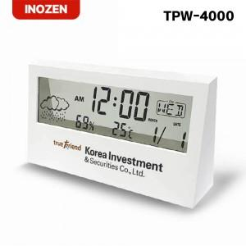

【상세/제작정보】 | 한눈에 시간,날짜,온도,습도 확인이 가능한 멀티디지털 탁상시계

【인쇄/포장옵션】 | 레이저, 풀칼라 / 포장지포장

【공급단가】 | 수량 | 100~ | 300~ | 500~ | 1,000~ | 2,000~
*VAT별도 | 단가 | 6,860원 | 6,610원 | 6,370원 | 6,120원 | 5,880원

【상품 URL】 | https://www.easy1.co.kr:443/src/goods_detail.php?gdno=15190

